상품제안서
WD 웬디 ELIMENT 3.0 외장하드 | 상품코드: F15586

 |  |  |  |  |  |  | 02-412-0044 | www.easy1.co.kr
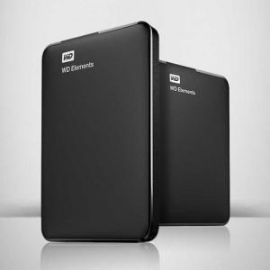

【상세/제작정보】

【인쇄/포장옵션】 | 레이저, 풀칼라 / 포장지포장

【공급단가】 | 수량 | 10~ | 50~ | 100~ | 500~ | 1,000~
*VAT별도 | 1TB | 73,270원 | 72,140원 | 70,450원 | 67,630원 | 64,810원
 | 2TB | 106,360원 | 104,720원 | 102,270원 | 98,180원 | 94,090원
 | 4TB | 153,630원 | 151,270원 | 147,720원 | 141,810원 | 135,900원
 | 5TB | 192,630원 | 189,670원 | 185,220원 | 177,810원 | 170,400원

【상품 URL】 | http://www.easy1.co.kr/src/goods_detail.php?gdno=15586

